基礎設計
クエスト基礎設計フォーマット

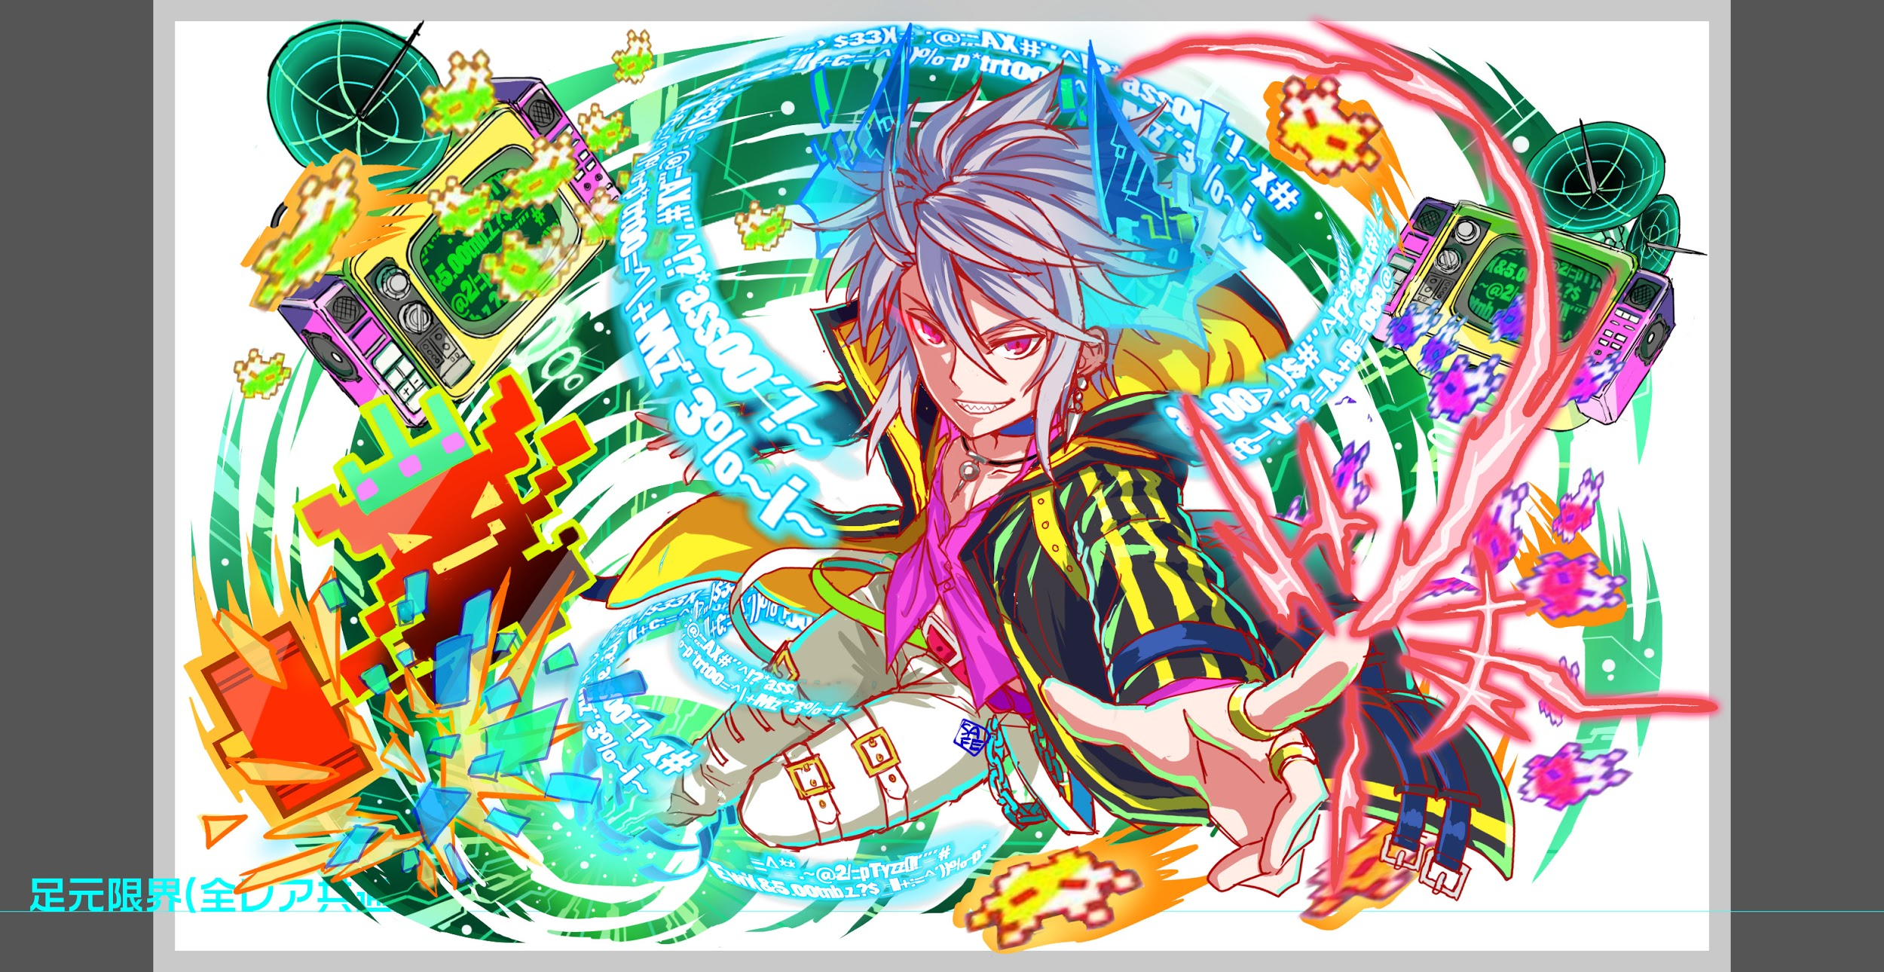
 | 認識合わせ

 |  | クエストの位置づけ |  | ウィザード
 |  | クエストの存在意義 |  | 上級者の遊び場。★６まで育つユニットが手に入る。超上級者はここを周回してバグマのユニットを作る。
 |  | つまり |  | ある程度の難易度を持ちながら、周回のしやすさとのバランスを取りましょう

 | 基本情報

 |  | クエスト名 |  | カスケード襲来
 |  | 難易度 |  | 超絶級/ウィザード級
 |  | ボスキャラクター名称 |  | カスケード
 |  | ボスキャラクター情報 |  | 黄/Unknown/テクニカル

 |  | ステージギミック
 |  | エネミーギミックA |  | ウィルス
 |  | エネミーギミックB |  | お邪魔パネル (9/7 追記 対抗キャラの関係でこちらもお願いします)
 |  | キラー |  | マシンキラー・青キラー
 |  | 対応できるユニット数
 |  | フロア構成要望
 |  | 実現したいユーザー体験 |  | ■要件 ・500万DLウィザード ・ウィルス解除だけでは耐え切れないレベルのウィルスを出す ・フウガが持つウィルス無効が無いと結構辛い ・対抗のキャラの超覚醒にウィルス無効をつける ◆技案 ・ウィルススプラッシュ 全体攻撃＋ウィルス ・ウィルスウェーブ 複数回全体攻撃＋ウィルス ・ストライクペイン 単体ウィルス（HPの50パーダメージ） ・最終ゲージは即死ウィルスギミック HPの40パーを3回与えてくる 解除可能でフウガの解除があれば長く戦うことができる ・2色クエスト・・・緑と赤or黄PT構成はお邪魔対策2体、ウィルス対策2体でお願いします(9/7追記 対抗キャラの関係でこちらもお願いします)■カスケード ・ウィルスです
 |  | ステージギミック早見表 (2016/7/4更新) ※パーティの組み方に影響を与える戦略要素 |  | ウィルス / スリープ / スキルバインド / カウンター / 全体攻撃 / 連続攻撃 / パネル変換禁止 / 爆風軽減 / 時限式ダメージパネル / お邪魔パネル / パネルプロテクト / 暗闇 / {赤・青・黄・緑・ハート}無効 / {赤・青・黄・緑・ハート}ドロップDOWN / タップ数変更 / チェーン数変更 / {ヒューマン / アニマル / マシン / ドラゴン / ゴッド / unknown}キラー / {ヒューマン / アニマル / マシン / ドラゴン / ゴッド / unknown}限定 /

 |  | クリア報酬

 |  | 補足

 | 活躍させたいユニット

 |  | ラベル | ユニット名 | 概要コメント
 |  | SS(Level:99) | 500万DLキャラ | アカデミア緑・性能未定 | ○
 |  | S(Level:99) | ミケランジェロ | 2ターン緑属性の攻撃力UP(緑パネルを吸収し効果大UP)+HPを1000回復(黄パネルを1つ吸収する毎にHPを300回復)/1体に超大ダメージ+確率でウィルス付与/ウィルス無効 | ○
 |  | S(Level:99) | プロメテウス | カウンター解除+単体に特大ダメージ (カウンターを解除した場合効果超大)+3ターンの間敵の防御力を0にする/1体に大ダメージ緑属性に効果特大/お邪魔ブレイク
 |  | SSS(Level:99) | フウガ？ | ウィルス解除+Cパネル(大)を4つ生成+3ターン緑属性の攻撃力を特大UP/1体に大ダメージ・ゴッドに効果超大/ウィルス無効
 |  | SS | 決戦の抗弾 D.R.T.H. | 緑と青パネルを赤パネルに、時限式ダメージパネルとお邪魔パネルを赤のボムパネル(大)に変換/ヒューマンに効果特大の 単体ダメージ+攻撃力小UP
 |  | SS | 巌鋼の爆烈志士 近藤勇 | パネルを1つランダムでスペシャルクラッシュパネルに変換する(威力特大)/1体に超大ダメージ/お邪魔ブレイク | ○
 |  | S | 天檄総氏神 アマテラス | 3ターンの間赤属性のユニットの攻撃力を超大UPし、防御力と回復力を大UP/1体に特大ダメージ/お邪魔ブレイク | ○

 | フロア構成
 |  |  |  |  |  | マシン・機械・コンピューター関連のイメージで統一
 |  | フロア１
 |  | 登場ユニット | 攻撃力 | 概要・行動パターン
 |  | カスケード | 5000 | 行動頻度1。 いきなりボスが登場する。 500万ダウンロード記念の一環であるので、挑戦的なセリフを言いつつ、プレイヤーをもてなす。 このフロアでプレイヤーを殺す必要はない。 1ターン目で上記セリフ＋スリープ＋スキルバインド（演出用） 2ターン目でごく弱いウィルス（永続・0.5） 3ターン目で逃走（楽しむといい・歓迎してやろう的なニュアンス）

 |  | フロア2
 |  | 登場ユニット | 攻撃力 | 概要・行動パターン
 |  | フェルニゲシュ（1ゲージめ） | 6000 | 行動頻度2。 30％くらいの確率でお邪魔パネル生成。 3ターンに一回程度でお邪魔パネル吸収攻撃。 30％くらいの確率で青属性キラーの全体攻撃。 →青属性で固めていた場合にかなりのダメージを受ける
 |  | フェルニゲシュ（2ゲージめ） | 6500 | 行動頻度1。 30％くらいの確率でお邪魔パネル生成。 3ターンに一回程度でお邪魔パネル吸収攻撃。 30％くらいの確率で青属性キラーの全体攻撃。 →青属性で固めていた場合にかなりのダメージを受ける 行動パターンは1ゲージめと変わらないが、行動頻度が下がることで相対的に難易度が上がる想定。

 |  | フロア3
 |  | 登場ユニット | 攻撃力 | 概要・行動パターン
 |  | ストール | 5000 | 行動頻度2。 HPはやや多めで倒しづらい。 開幕でウィルス。（永続。1フロアめよりもやや強力） 30％くらいの確率でで青属性のエネミーの行動頻度UP＆攻撃力UP。（回数制限あり） →これによりガイルの攻撃が偶発的に強力になる。 ガイルのどちらかが倒されるのをトリガーとして、自信に攻撃力永続UP。
 |  | ガイル×2 | 4000 | 行動頻度2。 50％くらいの確率でウィルス状態キラー。 20％くらいの確率で何もしない。

 |  | フロア4
 |  | 登場ユニット | 攻撃力 | 概要・行動パターン
 |  | カスケード（1ゲージめ） | 8000 | 行動頻度2。 開幕で状態異常耐性。 とりあえずここまでたどり着いたことを褒める。 30％程度の確率でウィルス。（2ターン持続・10％程度ダメージ） 30％程度の確率でウィルスキラー攻撃。結構痛い。 HP10％以下でウィルス（永続・5％程度）＆自殺
 |  | カスケード（2ゲージめ） | 9000 | 行動頻度2。 開幕で状態異常耐性。 プレイヤーの強さを褒める。 30％程度の確率でお邪魔パネル生成。（2個から3個） 2ターンに一回お邪魔パネル吸収攻撃。結構痛い。 HP10％以下でお邪魔パネル生成（20個程度）＆自殺
 |  | カスケード（3ゲージめ） | 10000 | 行動頻度1。 開幕で状態異常耐性。 プレイヤーの強さを褒め、本気を出すというセリフ。 1ターン目でお邪魔パネル吸収攻撃を行う。 これはトリガーがはっきりわかるようにユーザーに伝えること。 フィーバーか変換かお邪魔ブレイクが必要になる。 2ターン目以降は30％程度でお邪魔パネル生成＋単体に短いターンのウィルス（10％程度のダメージ） ここはウィルス無効を前提として調整をする。結構運要素が強め。 4ターンに一回程度でお邪魔パネル吸収攻撃。 HP75％・50％・25％ときりのいいところで短いターンのカウンター。 この時に攻撃はできないので、回復か整地に専念する。 HP30％以下でさらに本気を出す。 攻撃力がUPする代わりに、特殊な攻撃をしなくなる。 ここからは純粋に攻撃力で殴り合う戦いになる。

